Folha1
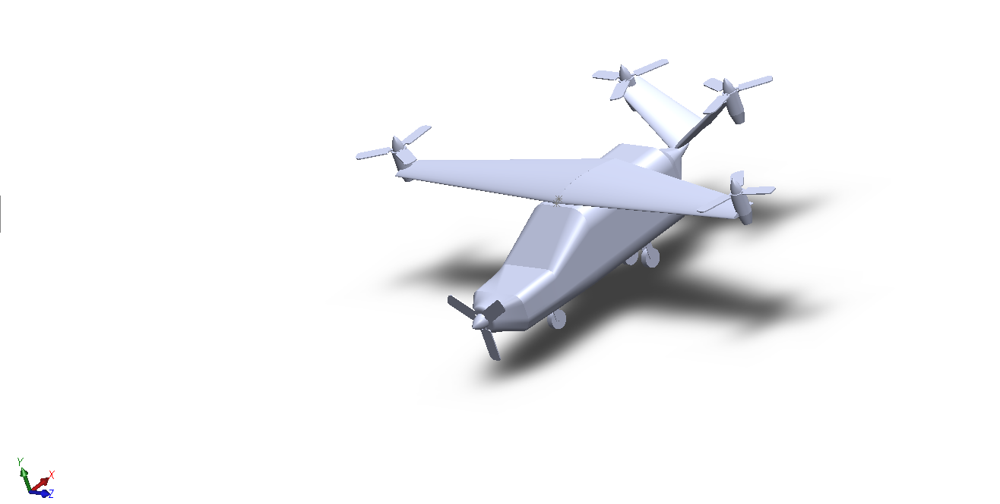
Components | X | Y | Z | Json Name | Referencial
Origem | 1009.68 | 6321.55 | 7372.82 | - | SW
Asa | 777.727 | 0 | 120.015 | Main Wing | XFLR5
Cauda | 5496.216 | 0 | -675.483 | Tail | XFLR5
Rotor asa esquerda | 1719.99 | 7013.12 | 13572.82 | Rotor | SW
Rotor asa direita | 1719.99 | 7013.12 | 1172.82 | Rotor | SW
Rotor cauda esquerda | 6660.32 | 7013.12 | 10523.38 | Rotor | SW
Rotor cauda direita | 6660.32 | 7013.12 | 4222.25 | Rotor | SW
Motor asa esquerda | 1719.99 | 6542.33 | 13572.82 | Electric Motor | SW
Motor asa direita | 1719.99 | 6542.33 | 1172.82 | Electric Motor | SW
Motor cauda esquerda | 6660.32 | 6542.33 | 10523.38 | Electric Motor | SW
Motor cauda direita | 6660.32 | 6542.33 | 4222.25 | Electric Motor | SW
Propeller | -2512.11 | 4891.13 | 7372.82 | Propeller | SW
Fuselagem + Crew + Passengers + Payload | 2351.63 | 4919.65 | 7372.82 | Fuselage | SW
Bateria | 4337.49 | 5291.13 | 7372.82 | Battery | SW
Tanque Combustivel | 4337.49 | 6111.13 | 7372.82 | Fuel Tank | SW
Turboprop | -1612.11 | 4891.13 | 7372.82 | Turboprop | SW

Fuselagem + Crew + Passengers + Payload | 1270.1 | 4919.65 | 7372.82 | Fuselage | SW | Antigo (Penultimo)

Asa esquerda | 1844.66 | 6366.01 | 9529.07 | Main Wing | SW
Asa direita | 1844.83 | 6365.9 | 5213.58 | Main Wing | SW
Cauda direita | 5785.74 | 6031.06 | 6626.04 | Tail | SW
Cauda esquerda | 5786.01 | 6031.06 | 8119.58 | Tail | SW

